ENERO 2022
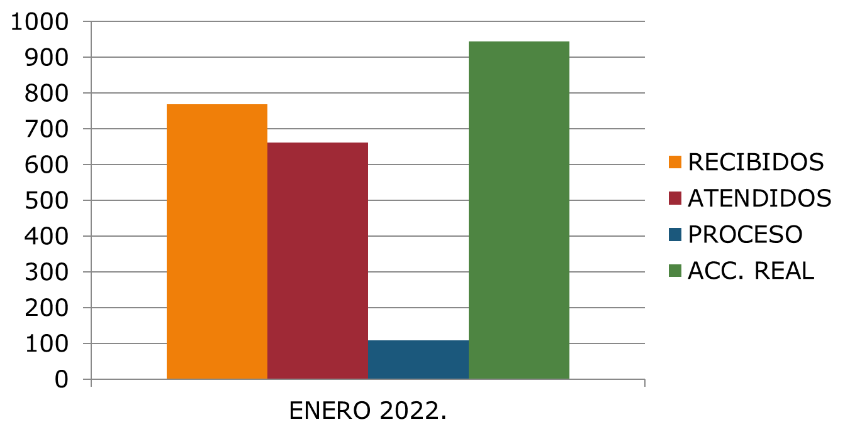
DIRECCIÓN DE ALUMBRADO PÚBLICO
INFORME MENSUAL

MES |  | DEL | AL | AÑO | RECIBIDOS
01 AL 31 DE ENERO 2022 |  |  |  |  | 769

 | ACCIONES REALIZADAS

ACCIONES |  |  |  |  | TOTAL GRAL | ACCIONES | TOTAL GRAL
Cambio de Luminaria |  |  |  |  | 28 | Luminaria Reparada | 616
Cambio de Poste |  |  |  |  | 0 | Reinstalacion de luminaria | 0
Circuito Reparado |  |  |  |  | 150 | Reparacion de Reflector | 0
Circuito Restablecido |  |  |  |  | 0 | Retiro de la Base del Poste | 0
Excavacion de Cepas e Instalacion de Anclas |  |  |  |  | 0 | Retiro de Poste (Concreto) | 0
Instalacion de Adornos Patrios |  |  |  |  | 0 | Retiro de Poste (Metalico) | 0
Instalacion de Luminarias |  |  |  |  | 33 | Retiro de Reflector o Luminaria | 0
Instalacion de Poste |  |  |  |  | 0 | Se encontro Funcionando Normal | 0
Instalacion de Reflector (Provicional) |  |  |  |  | 0 | Se Recogio Luminaria Caida | 0
Instalacion de Reflectores |  |  |  |  | 0 | Servicio | 118
 |  |  |  |  |  | Otros (tendido de linea) | 0
 |  |  |  |  |  | Total Servicios | 945
Los servicios realizados consisten en el apoyo a diversas dependencias y atención de reportes
ORIGEN DE REPORTES |  |  |  |  |  | COLONIAS DE MAYOR INCIDENCIA
VIA TELEFONICA |  |  |  |  | 466 | CENTRO TLAQUEPAQUE
OFICIO |  |  |  |  | 23 | CAMICHINES
PLATAFORMA CIUDADANA |  |  |  |  | 79 | EL SAUZ
CORRECTIVO INTERNO |  |  |  |  | 78 | EL VERGEL
OTRO (SUPERVICION AREA TECNICA) |  |  |  |  |  | MIRAVALLE

